1
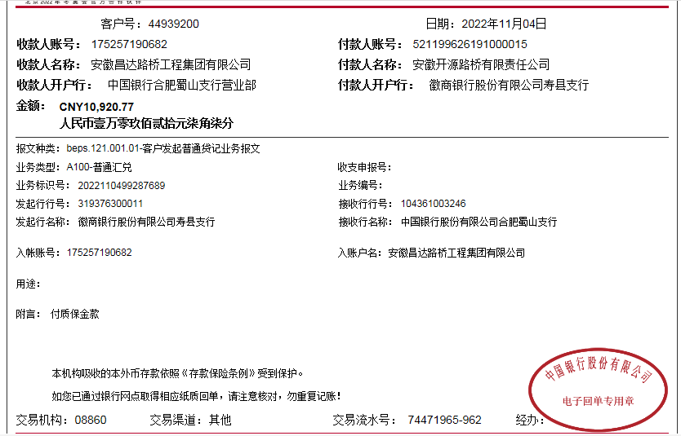
工程款支付证书
工程名称 |  | 寿县新城区拌合站基础设施建设工程 |  |  |  |  |  |  |  |  | ERP编号 | 9098 | 档案编号 | CD2018-115
合同金额 |  | 426,528.60 |  | 中标 日期 | 2018.1.18 |  | 已供工程 资料 | 中标书、施工合同及内部承包协议原件 |  |  |  | 庐江 | 责任 单位 | 业务二部
决算金额 |  | 109,207.73 |  | 竣工 日期 |  |  |  |  |  |  |  | 合肥 | 责任人 | 熊兴华15856309555
序号 | 工程款到账 |  |  | 开票情况 |  | 管理费 |  | 代缴税金 | 其他扣款 |  | 预留款 |  | 实际支付
 | 日期 | 账户 | 金额 | 日期 | 金额 | 比例 | 金额 | 金额 | 金额 | 备注 | 金额 | 备注 | 户名 | 金额

1 | 2019-02-01 | 中 | 98,000.00 | 2019-01-24 | 109,207.73 | 2.0% | 1,960.00 | 10,326.00 | 500.00 | 外经证办理 |  |  | 材料 | 85,214.00

2 | 2022-11-04 | 中 | 10,920.77 |  |  | 2.0% | 224.15 | 158.32 | 50.00 | 转账费 |  |  | 赵铁军 | 9,988.30
 |  |  |  |  |  |  |  |  | 500.00 | 外经证办理

合计 |  | - | 108,920.77 | - | 109,207.73 | - | 2,184.15 | 10,484.32 | 1,050.00 | - | 0.00 | - | - | 95,202.30
本次结算 支付明细 |  | 应支付金额 |  | 9,988.30 |  |  |  | 实际支付金额 |  | 小写 | 0.00
 |  | 已支付金额 |  | 0.00 |  |  |  |  |  | 大写 | 零元整
申请部门 意见 |  | 制表：朱敏 |  |  |  |  |  | 项目管理 意见
财务初审 意见 |  |  |  |  |  |  |  | 财务审核 意见
质安初审 意见 |  |  |  |  |  |  |  | 质安稽查 意见
总经理审批 |  |  |  |  |  |  |  | 董事长审批

